상품제안서
3단 수동 UV암막 양우산 | 상품코드: S44206

 |  |  |  |  |  |  | 02-713-8555 | www.synergygift.co.kr
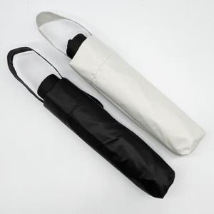 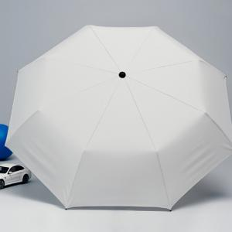

【상세/제작정보】 | <p><span style="font-size: 14pt;">※ 실크인쇄 선택시 우산집 인쇄 / 레이저인쇄 선택시 손잡이 인쇄 / 풀칼라인쇄 선택시 원단 인쇄</span></p>

【인쇄/포장옵션】 | 실크, 레이저, 풀칼라, 원단실크1도 / OPP(비닐)

【공급단가】 | 수량 | 50~ | 100~ | 300~ | 1,000~ | 5,000~
*VAT별도 | 블랙 | 5,980원 | 5,650원 | 5,380원 | 5,240원 | 5,150원
 | 크림화이트 | 5,980원 | 5,650원 | 5,380원 | 5,240원 | 5,150원

【상품 URL】 | https://www.synergygift.co.kr:443/src/goods_detail.php?gdno=44206

